상품제안서
에코 핸디세트(주문제작형) | 상품코드: F24455

 |  |  |  |  |  |  | 02-412-0044 | www.easy1.co.kr
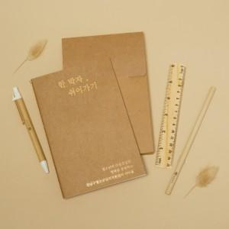

【상세/제작정보】 | * 볼펜+자+연필 1천개 미만 실크먹1도인쇄 불가 박스입수 70개입 박스당 5천원(별도)

【인쇄/포장옵션】 | 금박 / 포장불가능

【공급단가】 | 수량 | 200~ | 500~ | 1,000~ | 3,000~ | 5,000~
*VAT별도 | 단가 | 3,900원 | 3,840원 | 3,750원 | 3,600원 | 3,450원

【상품 URL】 | https://dev.easy1.co.kr:443/src/goods_detail.php?gdno=24455

